상품제안서
레빗 TX03 HOOK 2.0 USB메모리 4G ~ 128G | 상품코드: F23735

 |  |  |  |  |  |  | 02-412-0044 | www.easy1.co.kr
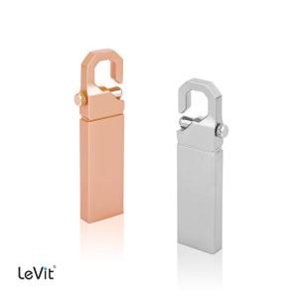

【상세/제작정보】 | 로즈골드, 실버 색상의 고급스러운 스틱형 USB 메모리 4G, 128G의 경우 문의 요망

【인쇄/포장옵션】 | 레이저 / 포장지포장

【공급단가】 | 수량 | 100~ | 300~ | 500~ | 1,000~ | 3,000~
*VAT별도 | 8G | 3,490원 | 3,430원 | 3,340원 | 3,280원 | 3,190원
 | 16G | 3,920원 | 3,860원 | 3,760원 | 3,690원 | 3,600원
 | 32G | 4,800원 | 4,720원 | 4,600원 | 4,520원 | 4,400원
 | 64G | 12,000원 | 11,800원 | 11,500원 | 11,290원 | 11,000원

【상품 URL】 | http://www.easy1.co.kr/src/goods_detail.php?gdno=23735

